상품제안서
송월 뉴 명품 2매 타월세트 뱀부얀 190g | 상품코드: S20905

 |  |  |  |  |  |  | 02-713-8555 | www.synergygift.co.kr
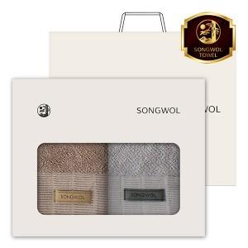

【상세/제작정보】 | <p><span style="font-size: 14pt;">수건2매 / 나염인쇄 / 2매창박스 / 쇼핑백 / 배송비 포함입니다.&nbsp;</span></p>

【인쇄/포장옵션】 | 실크, 자수 / 포장지포장

【공급단가】 | 수량 | 50~ | 100~ | 500~ | 1,000~ | 2,000~
*VAT별도 | 단가 | 18,010원 | 17,040원 | 16,210원 | 15,800원 | 15,520원

【상품 URL】 | https://www.synergygift.co.kr:443/src/goods_detail.php?gdno=20905

